Salsa de mostaza naranja
 |  | SERVICIOS DE PASTELERIA S.A. |  |  |  |  | CÓDIGO: | ESP-RE-COCS-120
 |  | ESPECIFICACION DE RECETA |  |  |  |  | REVISIÓN: | 2
 |  | SE00761 Salsa de mostaza naranja |  |  |  |  | FECHA DE APROBACIÓN: | 2025-10-29
 |  | Elaborado | Javier Tong, Chef
 |  | Aprobado | Esteban Cartin, Gte Manufactura
AREA QUE PRODUCE: |  |  | Cocina |  |  | AREA QUE EMPACA: |  | Empaque
# Código | # Código Netsuite | Descripción del ingrediente | Marca | Unidad Internacional |  | Medida alternativa |  | Costo - Referencia
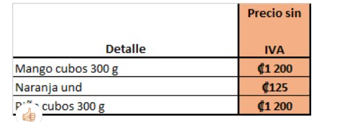
 |  |  |  | Cantidad | Unidad medida | Cantidad | Unidad medida | Colones
 |  | Ensamble
909000009 | SE00458 | EMPAQUE MAYONESA SPOON | FAS | 570 | g
 | MP10258 | MOSTAZA HELLMANNS | HELLMANS | 170 | g
 | MP10598 | JUGO DE NARANJA TB | DOS PINOS | 225 | g
10100315 | MP10257 | MOSTAZA DIJON GRANULADA | ROLAND | 55 | g
 | MP10895 | NARANJA CRIOLLA | LA PERLA | 0.5 | ud |  | SOLO LA RALLADURA
1212412 | MP10025 | PRESERVANTE 1017 KILO | ASEAL | 1.5 | g
 | MP10344 | Saborizante Naranja A-0191 |  | 0.5 | g
 |  | Decoración

 |  | Empaque
512000003 | EM10252 | PLÁSTICO AUTOADERIBLE 1/ 12*2000 | MAYCA | 30 | cm

 |  |  | Cantidad | Unidad
PESO TOTAL OBTENIDO |  |  | 1000 | g | Tiempo de Horneo:
TIEMPO TOTAL DE PREPARACION |  |  | 5 | min | Horno:
CANTIDAD DE PORCIONES OBTENIDAS |  |  | 1 | ud | Temperatura de Horneo:
PESO DE CADA PORCIÓN |  |  | 1000 | g | Otros
MERMA |  |  | 22 | g
PROCEDIMIENTO DE PREPARACION DE LA RECETA
1, Mezclar todos los ingredientes en un bowl de acero inoxidables con ayuda de un batidor de mano.
2, Tapar.

CONTROL DE CAMBIOS
Revision #2: Se agrega saborizante de naranja

